03.MUJI passport會員
加入方式 | 下載台灣版MUJI Passport手機APP（iOS / Android皆有），完成會員帳號註冊即可
消費回饋點數更便利 | 單筆交易100元可獲得1點，1點可折抵消費金額1元。
門市、官網皆可使用 | 於門市或官網消費，皆可累積、使用點數。
MUJI passport 會員專屬生日禮 | 於會員資料內完成生日填寫，生日當月可獲150元抵用券。
不定期專屬優惠 | 不定期提供各項專屬優惠，享受更豐富的會員福利！
無印良品週間優惠 | 於無印良品週間期間，享有結帳再9折優惠！
隨時隨地 購入所需 | 官網購物不分時間地點，都能輕鬆購足日常所需！
門市自取免運費 | 官網購物可選擇至門市取貨，取貨方式更多元便利。
\功能升級/收藏商品、查詢庫存 | 收藏喜愛商品，下次查詢更快速。想去附近門市購買嗎？隨時確認商品庫存，出門不落空。
大型家具配送優惠 | 購買大型家具滿3萬免運，於官網購買還可享專屬優惠。

MUJI passport點數介紹 | 凡持有MUJI passport會員帳號，於台灣無印良品實體門市/官網購物消費，可獲得點數回饋。回饋計算方式以單筆消費金額每100元回饋1點，每1點可於下次消費折抵結帳金額1元。(例：消費599元，將回饋5點，可於下次消費折抵5元)
MUJI passport點數計算方式 | 單筆消費每滿100元，可獲得1點。 點數1點=1元，可於實體門市或官網購物折抵消費金額。 ※於實體門市折抵時，需開啟MUJI passport手機APP。 ※官網購物之運費/手續費/服務費等非商品本身之消費金額將不予回饋點數。​
MUJI passport 點數獲得方式 | 下載最新版本台灣版MUJI passpor手機APP，並完成會員帳號註冊。於全台實體門市、官網購物消費，可獲得點數。 實體門市：結帳時須出示會員條碼 官網購物：結帳前需登入會員 ※外部網路平台門市、花車門市、全聯店中店、 外送服務及電話訂購等不提供點數回饋。
MUJI passport 點數規則說明 | 1.於實體門市消費，交易當日(含)起享有十日退換貨權益，點數將於第11天發送；於官網購物消費時，取貨/配送成功隔日(含)起享有十日鑑賞期權益，點數將於第11天發送。​ 2.獲得之點數可於下次消費時使用，實體門市/官網購物皆可使用回饋之點數折抵結帳金額。 3.點數期限為發送日起365天內可使用，實際日期以MUJI passport APP內顯示為準。​ 4.回饋點數將以實際支付金額為基準計算，若使用其他優惠折抵結帳金額(如：禮券、商品兌換券、即享券、MUJI Dollar、MUJI passport點數折抵等)，折抵的金額將不會回饋點數。(例：消費總金額500元，以點數折抵30元，實際付款470元，將回饋4點)​ 5.若您同時持有無印良品聯名卡及MUJI passport，該筆交易可以同時使用MUJI Dollar及MUJI passport點數折抵，但僅能擇一累積消費並回饋點數，且結帳完成後不得要求更換累積方式。​ 6.若有退換貨造成金額異動的狀況，為維護全體會員權益，本公司有權依照最終金額扣除/補發點數，或要求歸還點數。若有點數不足或異動的狀況，本公司有權依照不足或異動之金額要求歸還或收取等值現金。 7.台灣無印良品保有以上事項的修改、變更或暫停之權利，如有未盡事宜，依台灣無印良品官網公告為主。相關隱私權政策請詳閱台灣無印良品隱私權政策。
如何獲得MUJI passport生日禮 | 凡註冊MUJI Passport會員帳號，並於會員專區填寫生日填寫，即可獲得生日禮。 ※生日禮每年只會寄送一次。當每年若已修改獲得生日禮時，即使生日也不會再寄出。 ※生日當月才進行生日填寫時，生日禮將依序填寫後的系統補發時間發布。 (每天早、晚 10點起進行補發，實際收到時間依系統作業速度，請耐心等待。 ) ※使用生日券進行交易，將累積無印良品通行證會員的交易記錄，無法選擇累積無印聯名卡消費。 ※ 生日禮詳細內容與使用規定，生日依券內說明為主。 (1)進入APP右下角會員專區，生日禮遇圖示將導連至此點選「會員基本資料」 (2)完成生日填寫，即可於生日當月獲得生日禮 | 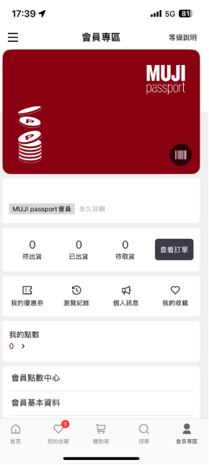 | 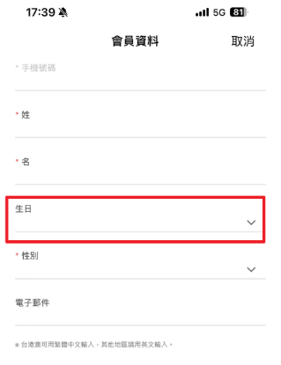
同一筆消費可以同時累積MUJI無印良品聯名卡的MUJI Dollar及MUJI passport點數嗎？ | 2025/12/31前，於門市消費若同時出示MUJI passport會員及MUJI無印良品聯名卡 1．單筆交易於結帳時，MUJI Dollar或MUJI passport點數僅能擇一累積。 2．MUJI Dollar與MUJI passport點數可以併用，折抵結帳金額。 3．如有使用MUJI passport電子優惠券，該筆交易必須累積於MUJI passport，無法同時累積MUJI Dollar，亦無法列入卡友半年消費滿額再享加碼回饋的資格計算。但仍可合併使用MUJI Dollar折抵消費金額，或是以MUJI無印良品聯名卡付款。 因2026/1/1起MUJI無印良品聯名卡終止優惠，於門市消費若同時出示MUJI passport會員及MUJI無印良品聯名卡，該筆交易將自動累積至MUJI passport帳戶，無法選擇累積MUJI Dollar，但若仍有剩餘的MUJI Dollar仍可折抵結帳金額。 詳情請確認MUJI無印良品聯名卡服務終止公告：https://www.muji.tw/tw/mujicard/index-1111.html
我之前有註冊過會員，要怎麼把舊資料合併到新的會員呢？ | 2025年4月起的MUJI passport版本須以手機號碼註冊帳號，該帳號僅能綁定單一手機號碼。若您因為變更手機號碼而須進行帳號資訊修改，請撥打以下客服專線，我們將協助您處理。>> 因MUJI passportID為個別累積，無法將里程數合併。 客服專線：0800-50-51-51 ( MUJI passport相關：請按2 ) 服務時間：週一～週五9:00-12:00 13:00-18:00(例假日除外)
何謂「MUJI passport」APP？ | 整合品牌線上線下會員，提供更完整便利的服務。於實體門市或官網購物消費滿額可獲得點數，點數可折抵消費金額。更享有無印良品週間優惠、不定期會員限定活動。
適用MUJI passport APP的手機作業系統 | 請至App Store 、Google play確認最新適用的手機作業系統。
MUJI passport會員會費說明 | MUJI passport是免費的。（不需入會費、月會費等）網路通信費（數據費）由顧客自行負擔，敬請諒解。 ※網路通信費會依所使用的電信業者、合約狀況，有內容上的差異，詳細內容請詢問您的電信業者。
網路連接說明 | MUJI passport APP需使用LTE、4G、5G網路連線或Wi-Fi連結網際網路。 若無連結網際網路時，將有部分功能無法使用，敬請諒解。
當智慧型手機遺失、故障、或重新購買時 | • 當您重新購買手機： 請再次下載MUJI passport手機APP，重新登入帳號後，即可使用。 • 當您的手機遺失或故障時： 若需要暫停您的MUJI passport相關服務時，請撥打以下台灣無印良品客服專線電話， 並提供可證明該帳號為本人所有之資訊，我們將協助您暫停MUJI passport相關服務。 客服專線：0800-50-51-51 ( MUJI passport相關：請按2 ) 服務時間：週一～週五9:00-12:00 13:00-18:00(例假日除外)
海外使用說明 | 台灣版MUJI passport無法於台灣以外的門市紀錄消費並回饋點數，也無法使用台灣版 發行之電子優惠券/抵用券。
平板電腦的使用說明 | MUJI passport是智慧型手機專用的應用程式。不保證平板電腦可以使用，即便可安裝，也可能無法正常使用。
更換手機、APP刪除或重新安裝時，如何重新登入帳號？ | 如您因更換手機、刪除或重新安裝MUJI passport APP時被登出帳號，則需重新登入。 請使用您當初註冊時所填入的手機號碼進行登入，或使用於2025年4月之前的舊版APP所綁定的手機號碼登入。 如果您無法找回原先的帳號資料，原因可能如下： 1. 輸入錯誤的手機號碼 2. 輸入錯誤的密碼(可按下「忘記密碼」找回) 3. 輸入了未曾註冊過的新手機號碼 (系統將自動產生一組新的MUJI passport ID，若您的舊ID已無需保留接續使用的內容，可直接使用新ID) 4. 2025年4月前曾註冊舊版MUJI passport，但並未綁定手機號碼。 ※若您的手機號碼未於2025年3月31日前於舊版APP綁定MUJI passport ID，相關資料將無法找回，請使用手機號碼再次註冊會員。 如您仍有其他問題，可撥打以下客服專線，我們將協助您處理。 客服專線：0800-50-51-51 ( MUJI passport相關：請按2 ) 服務時間：週一～週五9:00-12:00 13:00-18:00(例假日除外)
MUJI passport已綁定手機號碼是否可以變更呢？ | 如您有下列情況 1. 更換手機號碼 2. 註冊時手機號碼輸入錯誤 請撥打以下客服專線，我們將協助您處理。 客服專線：0800-50-51-51 ( MUJI passport相關：請按2 ) 服務時間：週一～週五9:00-12:00 13:00-18:00(例假日除外)
我要進行手機號碼的驗證，但收不到簡訊怎麼辦？ | 可能原因有以下： ．輸入錯誤的電話號碼或國碼選擇錯誤 ．不穩定的電信訊號或網路訊號連線 ．簡訊空間已滿，或是未繳費遭暫停使用，無法接收新的訊息 ．已開啟飛行模式 ．封鎖某些手機號碼，導致驗證訊息被過濾 ．曾向電信業者申請封鎖行銷簡訊，或電信阻止相關類型的簡訊接收，可再與電信業者洽詢 若未收到簡訊，可點選申請簡訊重發。 ※短時間內發送簡訊超過次數上限，或有網路連線不穩的狀況，可能導致系統自動鎖定驗證機制。 若遭鎖定或無法收取簡訊，可嘗試更換網路連線，或使用通話驗證，操作方法如下： 建議可先檢視上述狀況，若仍無法解決此問題，亦有可能為以下原因： 電信阻止相關類型的簡訊接收，可再與電信業者洽詢。 上述原因皆排除，仍無法收到簡訊，可電洽0800-50-51-51(MUJI passport相關請按2) 客服專線或來信至客服信箱muji4you@mail.muji.tw，將由專人協助查詢。
如何查詢MUJI passport ID？ | 可開啟MUJI passport，於首頁迷你會員卡或會員專區查看會員條碼，或查看門市交易明細下方記載。
MUJI passport出現網路連線異常，該怎麼處理 | 由於MUJI passport APP需使用網際網路，建議您可確認手機是否已有開啟行動數據，或於WIFI環境下連線使用。
APP的帳號復原方式說明（手機變更、重新安裝時） | 忘記密碼 如您忘記註冊時所設定的密碼，請於登入畫面點選「忘記密碼」，並依下方步驟重設密碼。 (1)填入註冊過的手機號碼並點選「忘記密碼」 (2)按下「確認」收取簡訊驗證碼 (3)輸入簡訊中的驗證碼 (4)驗證後，重新設定密碼即可重新登入
MUJI passport服務指定門市說明 | • 可使用MUJI passport各項服務 台灣無印良品實體門市(含餐飲門市)、MUJI無印良品官網購物 • 無法使用MUJI passport各項服務 外部網路平台門市、花車門市、全聯店中店、 門市外送服務及電話訂購服務
MUJI passport服務的使用規約 | 台灣MUJI passport使用條款敬請至本公司官網「會員權益聲明」頁面查看。 https://shop.muji.tw/V2/MyAccount/VipMemberBenefits
【退會】如何註銷MUJI passport帳號 | 【退會】如何註銷MUJI passport帳號 提醒您： • 帳號註銷後無法再使用或查看MUJI passport點數、優惠券、交易紀錄等資料。 • 若曾綁定手機號碼，該手機號碼的綁定將被解除。 如您使用Android手機或網頁版，欲註銷MUJI passport帳號，敬請聯絡客服專線：0800-50-51-51(MUJI passport相關請按2)或來信至客服信箱 muji4you@mail.muji.tw，將由專人協助。 如您使用iOS手機，欲註銷MUJI passport帳號，且手機仍有MUJIpassport APP，請按照以下步驟完成。 (1)進入APP右下角會員專區，點擊最下方刪除帳號 (2)出現彈跳視窗後點選「下一步」 (3)點擊「刪除」，系統將為您刪除帳號 只要解除安裝（uninstall）MUJI passport APP，會員ID、MUJI里程數、MUJI抵用券、各式優惠券等資訊會一併被移除，並完成退會。
持海外版MUJI passport，或海外手機想安裝台灣版MUJI passport | 持海外版MUJI passport，或海外手機想安裝台灣版MUJI passport • 持海外版MUJI passport： 無法於台灣無印良品實體門市/官網購物消費獲得點數，但可參加台灣無印良品週間活動(不定期舉辦)。 • 持海外手機想安裝台灣版MUJI passport： 可下載台灣版MUJI passport APP。 由於註冊需要輸入簡訊驗證碼，請確認您的手機號碼在台灣是否可正常接收簡訊。
什麼是「無印良品週間」？ | 「無印良品週間」為台灣無印良品不定期舉辦的會員專屬活動，無印良品會員將於活動期間享有專屬的購物優惠。 ※活動詳情請依官網最新公告為主。
優惠券說明 | 我們將不定期透過MUJI passport APP發送各式電子優惠券，提供會員專屬的各項優惠。 <注意事項> ※優惠券適用管道(實體門市或官網購物)、使用方式及相關規定等，依該券面內說明為主。 ※於實體門市使用MUJI passport之電子優惠券時，請務必開啟MUJI passport會員條碼讓門市人員進行操作，門市人員可能以手指輕觸您的手機螢幕，敬請理解。為保障您的權益，不接受以螢幕截圖出示優惠券。 ※如您的交易使用優惠券(含折抵及兌換贈品)，該交易僅提供換貨，無法進行退貨處理。
註冊MUJI官網購物帳號，需要支付費用嗎? | 不需要，MUJI官網購物的帳號是免費註冊的。 為保護您的權益，提醒您台灣無印良品OOO不會主動致電告知訂單錯誤，也不會主動轉介銀行引導您操作ATM； 亦不會詢問您的銀行資料與信用卡卡號等個人資料。 如接到可以電話壞簡訊以各種理由要求您匯款或操作，請撥打「165」反詐騙專線查詢；或與本公司客服聯繫查證，感謝您!
MUJI官網購物帳號，註冊之後就是MUJI無印良品的會員了嗎? | MUJI官網購物的註冊帳號，註冊完成之後，該帳號僅能適用於MUJI官網購物之線上消費使用，目前不具備會員資格。 有MUJI官網購物帳號的顧客，若希望成為會員，請先申請MUJI passport會員帳號後，至MUJI官網購物的帳號會員資料中，填入MUJI passport ID 即可享有會員里程累積服務。
MUJI passport我記得有綁定我的手機號碼，但是我忘記密碼，也忘記當初用什麼食物或綽號寵物那些設定，所以無法成功查詢我的密碼。 | 您可來信至客服信箱muji4you@mail.muji.tw，提供以下資訊： (1)姓名 (2)email (3)手機號碼 (4)曾消費的百貨實體門市 (5)登錄之西元出生年月日 將由專人協助處理。
請問換新手機如何找回密碼？未設置安全問題，也忘記 MUJI passport ID和PIN碼，手機號碼已註冊過 | MUJI passport APP於2022/5/12前，無提供記名服務，如您無紀錄原先帳號的ID與PIN碼，且2022/5/12後亦無進行綁定電話、裝置等動作，但有留存使用passport累積消費紀錄之發票 發票上將印有您的passport ID，如仍有留存，敬請回饋以下資訊： ◎發票交易號碼(應為0200開頭之12碼數字)或是發票照片 ◎消費時間、消費地點(門市)、消費金額、購買品項 ◎登錄之西元出生年月日 如無留存發票，您亦可提供相關交易資訊： ◎消費時間、消費地點(門市)、消費金額、支付方式(信用卡、現金)、購買品項 ◎登錄之西元出生年月日 提供上述資訊至客服信箱muji4you@mail.muji.tw，我們可利用上述條件為您確認相關資訊， 以利嘗試恢復原先帳號，若資料不足的情況下，因無法比對恐難以查詢您的ID，建議您重新下載MUJI passport，產生新的ID使用。
MUJI passport ID遺失怎麼找回？ | 由於MUJI passport屬於無記名會員制，亦無法透過您的個資進行查詢，若您日前曾透過實體門市消費累積，可透過門市交易當下開立之交易明細下方取得ID帳號，倘若您曾於網購門市消費累積，可透過網購平台-會員資料查詢ID帳號，並來電客服中心由專人協助PIN碼查詢。
我的會員帳號不管使用哪一個登入方式都無法登入，之前有截圖ID和PIN，也是無法登入進去。 因為我也忘記密碼，所以想要重新設定新密碼，卡在提示的部分，我也不記得，想詢問是否有另外登入方式呢？ | 您可提供MUJI passport會員號碼(應為0200或0203開頭的數字)，或提供您描述之截圖畫面，至客服信箱muji4you@mail.muji.tw，將由專人協助處理。
舊版MUJI passport與Facebook社群帳號的解除方式 | ● 新版APP不再提供Facebook綁定服務，若您想要變更「授權Facebook帳號」設定時必須先行解除FB上的綁定， 再聯絡客服人員並提供欲解除之ID， 我們將會協助進行該ID綁定的解除，需要約十個工作天。 （1）點擊個人FB右側的更多按鈕 （2）點擊「帳號設定」(此步驟僅有ios有) （3）選取下方的「應用程式」 （4）點選「使用Facebook帳號登入」 （5）進入後找到「MUJI TW ID」應用程式 （6）點擊畫面最下的移除應用程式，確認移除後即可解除綁定。 台灣無印良品客服專線：0800-50-51-51 ( MUJIpassport相關：請按4 ) 受理時間：週一～週五9:00-12:00 13:00-18:00(例假日除外) ※ 為能與顧客正確對應，您的通話將進行錄音。 ※ 為使對談過程正確紀錄，請設定顯示您的來電號碼。
暱稱、大頭貼的變更方式 | 要變更暱稱、大頭貼，請依下列步驟進行變更。 啟動MUJI passport APP，輕觸左側選單的<基本設定與紀錄>，點選<基本設定>即可設定性別、出生日期與暱稱。下方點選<使用者圖示>可從相簿選取或使用手機拍攝大頭照。
打卡說明 | 藉由在實體門市打卡可累積MUJI里程數及蓋印。 1間門市每1天可打卡1次，1次可獲得1里程數。 ※打卡獲得的MUJI里程數將在隔日顯示。
變更已登錄的會員資料 | 啟動MUJI passport APP，輕觸左側選單最上方的<基本設定與紀錄>，點選<設定或修改MUJI會員資料>即可變更個人資料。 ※已登錄的出生年月日無法進行變更，敬請注意。 至左側選單的<裝置帳號綁定>，可選擇終止先前曾連動的Apple ID或Google帳號，並改以其他帳號綁定。
打卡蓋印說明 | 在實體門市打卡可以獲得蓋印。 輕觸打卡蓋印冊，可瀏覽過往戳章。 ※戳章保留期限為兩年。
無法打卡 | 請確認手機的GPS定位功能是否為ON（使用手機GPS的方式依機種不同有所差異。請參照您手機的說明書或製造商網站確認），並允許本應用程式使用您的位置。 store-07.jpg iOS、Android裝置對應上述設定修改後，點選<搜尋>，再點擊<門市資訊>再次瀏覽地圖，即可取得正確地點。 若執行上述的步驟後，仍無法解決問題，可能是由於所處位置位於收不到訊號的地下室或建築物中。請往地上或屋外等訊號較佳的地點移動後再試一次。 ※手機若因廠商系統軟體版本或製造廠商的硬體規格等問題，而有無法使用此服務的情況發生時，恕無法提供修正方案，不便之處請多多包涵。
MUJI里程數、MUJI抵用券的確認方法 | 點選MUJI passport APP頁面下方的<會員證> 即可顯示目前累積的MUJI里程數。 在會員條碼下方，點選<優惠券>按鈕可查看目前獲得的抵用券一覽。 mile_point-08-0505.jpg ※ 無優惠券時則不會顯示
MUJI passport APP的版本查詢方式 | 打開左側選單，點選<協助與支援>，再點擊<版本資訊>即可顯示MUJI passport的版本。 （1）打開左側選單，點選<協助與支援> （2）點擊<版本資訊>
【Android】已顯示「開始下載」的訊息，卻無法下載 | 請先關機，再重新開機啟動。 接下來進行「Google Play store」和「Download Manager」的資料和快取清除。 ① 移動到裝置的﹝設定﹞>﹝應用程式﹞。 ② 顯示﹝全部﹞的APP。 ③ 選擇﹝Google Play Store﹞APP，依序輕觸﹝清除資料﹞、﹝清除快取﹞。 ④ 選擇﹝Download Manager﹞，依序輕觸﹝清除資料﹞、﹝清除快取﹞。 跳出後重新啟動「Google Play store」APP，在搜尋欄位輸入「MUJI」，點選並安裝「MUJI passport」。 上述事項請用Wi-Fi和行動數據上網環境都試試看。
【Android】於「設定」選單中的「應用程式」中，選擇「清除資料」時應注意之事項 | 清除資料將會連同ID．PIN、MUJI里程數、MUJI抵用券、優惠券一併刪除，敬請注意。 有綁定手機號碼(MUJI會員帳號)或是綁定Google帳號可復原相關資訊。
MUJI抵用券獲得說明 | 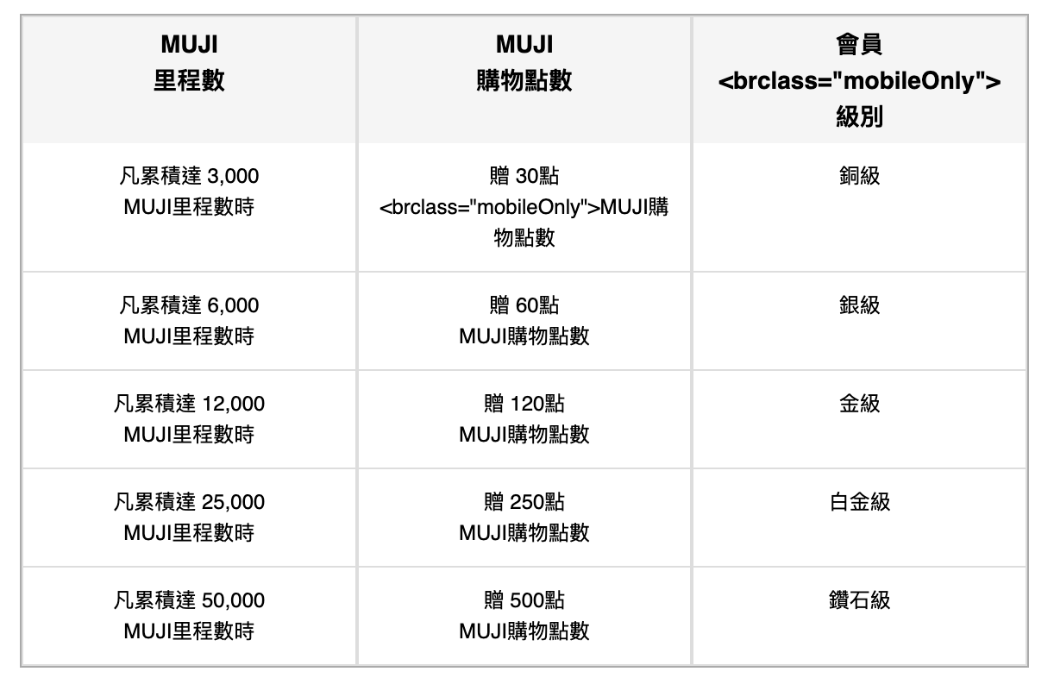 依照所累積的MUJI里程數將給予不同等級，每次升級將贈予MUJI抵用券。 ※MUJI抵用券將於達到等級10日後生效。如期間遇商品退貨時抵用券將不會收回，當下次等級門檻達到將不會再發抵用券。 ※MUJI抵用券面額為30元、50元，每張抵用券面額需單次使用完畢，恕無法找零。 ※達等級時所獲贈之MUJI抵用券使用期限為30日，可於APP內確認抵用券失效日期。 ※里程一旦符合等級，將自動升級至該會原級別。達鑽石級之後等級不會再上升，但每滿1萬里程將可再獲贈100元抵用券(50元抵用券x使用2次)。 ※同一年度內因退貨或其他因素，導致累積的里程數重複達到同樣會員等級時，所贈予的等級達成獎勵「MUJI抵用券」也只會贈予一次，不會重複給予。 ※MUJI里程數和會員等級每年3月31日會歸零重新計算，但MUJI抵用券的30天的有效期限不受影響。 實體門市購物消費時，發票結帳金額每1元可累積1里程數。 於實體門市消費並出示「MUJI passport」APP進行累積，依發票上結帳金額每1元即可累積1里程數。 於部分網路門市結帳時輸入MUJI passport ID，依最終支付金額(不含運費)每1元即可累積1里程數。＊實際里程數依照網購平台網頁說明為主。
APP刪除、變更手機、或重新安裝後，MUJI里程數等資料的銜接 | 刪除APP將會連同ID．MUJI里程數、MUJI抵用券、優惠券等一併刪除。 請打開MUJI passport APP的左側選單（passport畫面左上角有三條線的圖示），輕觸「恢復passport ID」，選擇輸入APP會員ID與PIN碼、先前曾綁定的MUJI會員帳號(手機號碼)、Apple 帳號或Google帳號復原相關資訊。 請您於使用MUJI passport APP時完成電話綁定，或是連動Apple 帳號/Google帳號。日後可藉由以上三種方式恢復里程與購物紀錄。 【可銜接的資訊】 ● MUJI里程數 ● MUJI抵用券 ● 購物紀錄 ● 優惠券 ● 生日 ● 性別 ● 門市打卡蓋印冊 ● 收藏夾(2022/5/11前的紀錄無法恢復)
MUJI里程數相關說明 | 在實體門市購物時，出示MUJI passport」APP消費結帳後，對應的發票結帳金額會換算成「里程數」記錄於passport會員情報中（發票結帳金額1元＝1里程數）。 於無印良品 博客來 / momo / PChome24h購物網路門市消費可累積里程數。(運費不列入里程數計算，里程數將於出貨日隔天發送。詳細內容請至 博客來 / momo / PChome24h購物網路門市確認)
MUJI里程數的有效期限 | MUJI里程數和會員等級在每年3月31日會歸零。 MUJI抵用券依照所給予的日期起計算有效期限為30天。
MUJI里程數累積的時間點說明 | 【在實體門市購物時】 在結帳收銀後累積。結帳完成後可先確認里程是否已成功登錄，若該筆交易未順利刷讀會員資料而導致里程未累積，請於十天內攜帶發票單據回原購買門市進行重開發票。 【其他里程取得方式】 ※使用MUJI passport門市打卡功能所獲得的里程數將在隔日累積。 ※於無印良品 MUJI官網購物 / 博客來 / momo / PChome24h購物網路門市消費可累積里程數。(運費不列入里程數計算，里程數將於出貨日隔天發送。詳細內容請至 MUJI官網購物 / 博客來 / momo / PChome24h購物網路門市確認)
MUJI里程數的累積方式 | MUJI里程數可藉由在無印良品實體門市購物、使用「MUJI passport」APP的各種機制，累積里程數。 在實體門市購物時， 出示「MUJI passport」APP 以發票上載明之「發票合計金額」1元＝1里程數 ※若對所持有之支付券別是否列入里程累計有任何疑問時，可洽詢門市人員。 ※完成結帳後生效。 在無印良品 博客來 / momo / PChome24h購物網路門市消費時， 於訂單頁面填入MUJI passport ID，可累積里程數。 ※運費不列入里程數計算，里程數將於出貨日隔天發送。 ※詳細內容請至 博客來 / momo / PChome24h購物網路門市確認。 來店時，使用MUJI passport的「打卡功能」 打卡1次=1里程數 ※隔日生效。1門市1天限打卡1次。 【MUJI里程數服務指定門市】 台灣無印良品實體門市 Café&Meal MUJI、Café MUJI 限定無印良品網路門市( MUJI官網購物 / 博客來 / momo / PChome24h購物 ) 【無法累積MUJI里程數及無法使用MUJI抵用券的門市】 foodpanda外送服務。 各地有販售無印良品商品之全聯福利中心。 ※ 在實體門市使用時，請出示手機MUJI passport APP ID條碼頁面。手機螢幕截圖、紙本列印，或僅持有及口述ID號碼，將不予受理。 ※ 結帳未攜帶MUJI passport APP，將無法事後補登MUJI里程數。請於結帳時主動出示MUJI passport APP。 ※ 於收銀台結帳時，店員可能會以手指輕觸您的手機螢幕，以確認MUJI passport正常安裝狀態，敬請理解。 ※ 於收銀台結帳完成後，可先確認里程是否已成功登錄，若該筆交易未順利刷讀會員資料而導致里程未累積，請於十天內攜帶發票單據回原購買門市進行重開發票。 ※ 在無印良品momo網路門市消費時，未於「訂單完成確認」頁面填寫MUJI passport ID，或填寫不正確時，將無法順利發送里程，亦無法事後補發，敬請多加注意。(詳細內容請至momo網路門市確認。) ※ 在無印良品博客來網路門市消費時，未於「收件人資訊」之後填寫MUJI passport ID，或填寫不正確時，將無法順利發送里程，亦無法事後補發，敬請多加注意。(詳細內容請至博客來網路門市確認。) ※ 在無印良品PCHOME網路門市消費時，未於「購買人資訊」之後填寫MUJI passport ID，或填寫不正確時，將無法順利發送里程，亦無法事後補發，敬請多加注意。(詳細內容請至PCHOME網路門市確認。)
退貨時的里程數計算方式 | 將會扣除購買時累積的MUJI里程數。 因退貨導致累積的里程數未達等級門檻時，會員等級將會降級，之後再次達到會員等級時，所贈予過的等級達成獎勵「MUJI抵用券」只會於第一次達到時贈予一次，之後再次達到時不會重複給予。 ※MUJI抵用券將於達到等級10日後生效。如期間遇商品退貨時抵用券將不會收回，當下次等級門檻達到將不會再發抵用券。
里程數可以直接兌換MUJI抵用券嗎？ | MUJI抵用券是由MUJI里程數的累積計算，達到會員等級所需額度時而贈與的獎勵回饋，由無印良品所給予，顧客無法自行兌換。
累積里程數於3月31日達到下一個等級時，MUJI抵用券給予與年度里程數歸零說明 | 累積里程數於3月31日達到下一個等級時，MUJI抵用券給予與年度里程數歸零說明
3月31日在實體門市購物獲得的里程數會如何計算？ | 里程數會在當天累積，但是會在當天3月31日23時59分歸零。
里程數已達到門檻，抵用券怎麼還沒發送？ | 您可提供MUJI passport會員號碼(應為0200或0203開頭的數字)，可電洽0800-50-51-51(MUJI passport相關請按4)客服專線或來信至客服信箱muji4you@mail.muji.tw，將由專人協助查詢。
MUJI抵用券的有效期限說明 | MUJI抵用券的有效期限為生效日開始30天。可於APP內確認抵用券相關說明與使用期間。 如何確認有效期限 輕觸MUJI passport頁面下方的「會員證」，點選條碼下方的優惠券，即可從可用的優惠券中查看MUJI抵用券。 點選30元、50元面額的MUJI抵用券，可查看使用期限、使用條件與使用次數。
MUJI抵用券的取得方式、使用方法 | MUJI抵用券面額為30元與50元，可於實體門市購物時使用。 每張抵用券面額需單次使用完畢，恕無法找零。 【MUJI抵用券的取得方式】 在實體門市購物時，出示「MUJI passport」APP，「MUJI里程數」會記錄於會員情報中（發票結帳金額1元＝1里程數）。對應累積里程數所達到的會員等級，10日後可獲得MUJI抵用券。 於無印良品 博客來 / momo /PChome24h購物網路門市消費可累積里程數。(運費不列入里程數計算，里程數將於出貨日隔天發送。詳細內容請至 博客來 / momo /PChome24h購物網路門市確認。) 【MUJI抵用券的使用方法】 於實體門市結帳時，請先使用智慧型手機啟動「MUJI passport 」APP，點選「會員證」，查看優惠券；也可點選左側選單查看優惠券一覽。 ※ 各網路門市恕不提供MUJI passport發送之MUJI抵用券、優惠券等抵用服務。 ※ 出示MUJI passport APP購物時，請勿使用螢幕截圖，使用螢幕截圖者恕不提供相關服務。 ※ 於收銀台結帳時，店員可能會以手指輕觸您的手機螢幕，以確認您的MUJI passport APP正常安裝狀態，敬請理解。
MUJI抵用券與現金、信用卡、MUJI Dollar(MUJI聯名卡)、商品支付券的合併使用說明 | MUJI抵用券可與現金合併使用。 同筆交易的付款金額，當MUJI抵用券不足全額支付時，可先以MUJI抵用券部分支付(惟每張抵用券面額需單次使用完畢)，不足的部份付款金額再以現金或其他支付別付款。 此外，MUJI抵用券還可與百貨發行的商品券、禮券等合併使用。 ※ 各式券面依照券面上的說明辦法使用。如有使用疑問請洽詢發行單位。
想詢問相關服務及有關MUJI passport的問題時 | 煩請事先查詢您的MUJI passport ID、MUJI passport APP版本、手機型號及手機系統版本後，再撥打下列客服電話。經確認為該ID持有人後，我們將協助為您處理。 台灣無印良品客服專線：0800-50-51-51 ( MUJI passport相關：請按4 ) 受理時間：週一～週五9:00-12:00 13:00-18:00(例假日除外)
有關個人資料的使用 | 為完成交易，您除同意本公司得以電話、電子郵件、簡訊等方式聯繫您外，您並同意本公司將您的個人資料提供給交易相關服務之配合廠商（如：物流廠商、宅配廠商等）。為提供您更完整、更多元且優惠之商品或服務，本公司將會運用您的個人資料於從事行政管理、研究分析、宣傳推廣及寄送行銷活動等消費訊息；本公司接獲您表示不同意或要求停止收到行銷活動等消費訊息時，本公司即停止前列之訊息通知。 為保障您的權益，未經您的同意前，本公司絕不會將您的個人資料洩漏給任何在本公司以外的團體或其他第三者知悉，您所留存的個人資料，本公司將依個人資料保護法及本公司個人資料保護政策負保密責任，除為完成交易或會員服務而提供給相關服務之配合廠商或本約定條款另有約定外，絕不會洩漏或提供給第三人。

11.家具配送
大型家具官網購物配送三大優惠 | 優惠一：單筆消費滿30,000元即可享免運費宅配到府。 優惠二：大型家具可享3年保固服務。 優惠三：大型家具免組裝費，免樓層搬運費。
運費及組裝費 | ① 定義：以單一次配送、單一門牌地址所收取的費用。 ② 配送對象：僅以家具類、家庭用品類商品作為配送對象；其他類型商品無法一併配送。 ③ 計算方式： (1) 運費：以商品折扣後金額計算，3萬元(含)以上免運費 (非家具類商品可合併計算，但不與家具一併配送)。 (2) 組裝費：以付費組裝之商品折扣後金額計算，3萬元(含)以上免組裝費 (非付費組裝之家具與非家具類商品 可合併計算)。 (3) 若購買商品為家具展示品，比照上述規則計算運費。 ④ 收費方式： 運費 / 組裝費 未滿5,000元： 500元 / 500元 5,000元(含)以上~未滿1萬元： 800元 / 800元 1萬元(含)以上~未滿2萬元： 1,000元 / 1,000元 2萬元(含)以上~未滿3萬元： 1,500元 / 1,500元 3萬元(含)以上： 免運費 / 免組裝費 購買前請詳閱以下服務說明及商品保固說明，經放入購物車後視同同意以下說明規定，如有爭議將以整筆訂單取消處理。 商品及介紹等照片，因天然材質、光線、及電腦螢幕顯色等與實物可能會有些許差異，圖片僅提供參考，敬請見諒。 下單後由物流中心出貨，如需辦理退貨時，欲退貨之商品請保留商品送達時的原始包裝及配件，以維護您鑑賞期內退貨權益。若有退換貨需求時應將原商品包裝、配件一併交由物流人員退回公司，如無商品包裝、配件恕無法辦理退換貨手續。 因網購服務有限，恕不提供施工服務、包裝材料回收服務、舊家具樓層搬運服務以及舊家具回收服務，如需回收請與您當地的社區清潔隊聯絡。 購買大型家具前，先請確認您的送貨地址是否符合服務區域，並請詳閱【家具配送區域說明】等相關說明，以免影響您購物的權益。 已完成配送約定時間，僅提供約定日前五個工作天提出修改配送服務乙次。可選擇更改之配送時間，以物流專人提供可配送時段為主。 凡於「MUJI無印良品」館內購買商品的消費者，均享有商品到貨十天鑑賞期之權益。如果您的商品是從本商店之外的其他通路購買，請透過原購買通路諮詢退換貨、售後服務。 實際結帳金額請依系統自動計算為主。 | 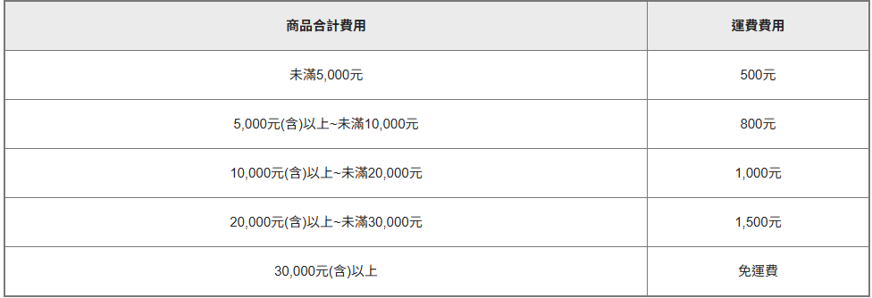
樓層搬運費 | ① 配送地點若無電梯或因電梯過小而需人工搬運上下樓，每層樓不計件數收費50元 (包含樓中樓)。 ② 每增加一樓層加計50元，例如：二樓收費50元，三樓收費100元，依此類推。
購買前須知 | 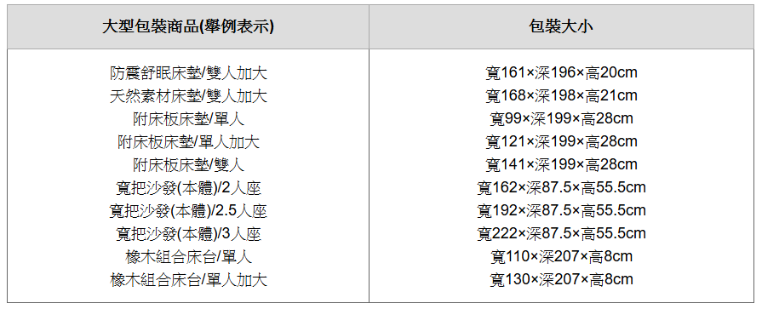 ①欲配送大型家具的顧客，在確認以下資訊後，洽詢各門市人員。如[下]表所示這類大型包裝商品，可能會有搬進家中的情況產生。請於訂購時，事先測量欲搬入商品路徑的大小，並與下方的「確認表」相互對照後，再行購買。此外，下述的搬入條件是以搬入途徑中沒有樑柱、配電器、燈具、不易搬動的家具等阻礙為前提。 ②型錄商品均以實物拍攝，因光線、印刷的影響，與實物可能會有些許誤差，敬請見諒。訂購商品前及收到商品後，若您有任何問題請撥打門市電話，我們很樂意提供您完善的商品諮詢與相關服務。 ③MUJI無印良品家具皆於世界名木材產地國生產後由國外進口，部分商品進口貨期之耽誤偶有缺貨情況發生，尚請見諒。
確認表 | ■ 若住家位於2樓以上 ① 使用電梯時 電梯門高(A)若超過205cm，則電梯深度(B)需要在150cm以上。 電梯門高(A)若未達205cm，則電梯深度(B)需要在210cm以上。 ② 使用樓梯時 1. 直線梯：基本上是可以搬入的。 2. 螺旋梯：樓梯寬要在120cm以上。 3. 迴旋梯：樓梯平台的天花板高若超過205cm，平台深度(C)需要 在120cm以上。 樓梯平台的天花板高若未達205cm，平台深度(C)需要在150cm以上。 ■ 搬入路徑(通道)的狀況 1. 若搬入路徑中無轉角時，基本上是可以搬入的。 2. 若搬入路徑中有轉角時，依照玄關及房間門的高度，搬入路徑的寬幅必需要有足夠的長度(右圖)。 ■ 其他 1. 搬入房間後，需要有足夠的拆封、安裝的作業空間[標準為200×200(1坪)以上]。 2. 上述的搬入條件，僅為搬入的標準，依照條件的不同，還是會有無法搬入的情況產生。 ① 玄關前的通道寬(D)和玄關大門的寬(E)的合計 ② 走廊的寬(F)和(G)的合計 ③ 走廊的寬(G)和房間門的寬(H)的合計 ※皮革沙發．3人座請以包裝大小為基準來確認搬入的路徑。 | 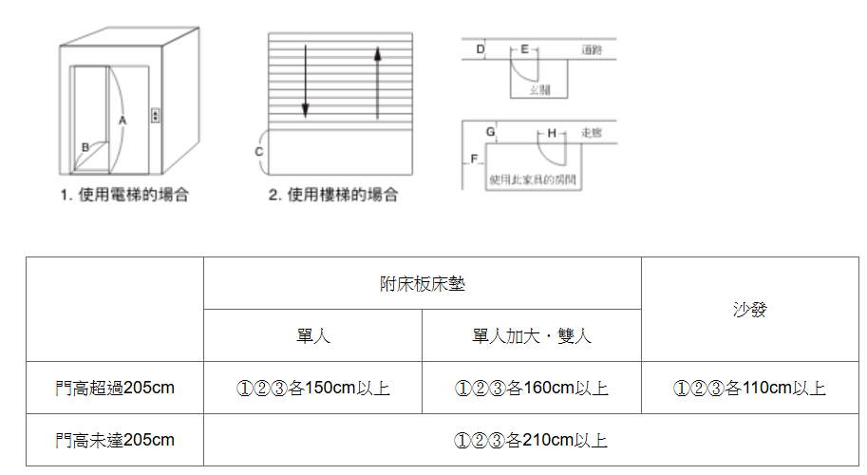
退換貨須知 | 商品到貨享十日猶豫期(注意！猶豫期非試用期)，辦理商品退貨需為全新狀態無髒汙破損等情形，且包裝完整。退貨金額未滿3萬需酌收退貨運費1,500元。 退換貨： 如您收到的商品有任何疑問，請先使用客服信箱 muji4you@mail.muji.tw 聯繫客服人員協助您判斷商品是否為瑕疵品(如果可以請同時附上商品照片，讓客服人員加速為您服務。) 若商品為瑕疵品時： 請至訂單查詢申請退貨，以利進行後續退費以及退換貨流程。 鑑賞期間請保留商品送達時的原始包裝及配件，以維護您鑑賞期內退貨權益，如退換回之商品無原始包裝及配件恕無法辦理退換貨手續。 若商品為非瑕疵品時： 請至訂單查詢申請退貨，以利進行後續退費以及退換貨流程。 鑑賞期間請保留商品送達時的原始包裝及配件，以維護您鑑賞期內退貨權益，如退換回之商品無原始包裝及配件恕無法辦理退換貨手續。 若因尺寸因素無法搬入，恕無提供吊車服務，僅能以退貨處理；若訂單符合免運門檻，需酌收作業處理費500元，若訂單已支付運費1,500元，退款金額則需扣除作業處理費500元。 請至訂單查詢申請退貨，以利進行後續退費以及退換貨流程。 若因部分商品退貨導致訂單金額未達免運門檻，將扣取【大型家具訂單總計金額之相對應運費】，再進行退款。 取消： 已約定配送時間，僅提供配送日前五天(不包含配送日)提出修改配送日期服務乙次，如於配送日(不包含配送日)五天內欲修改配送時間，將依您提出需求日五日後重新為您安排配送時間，並以本公司可配送日期為準。 台灣無印良品保有最終退換貨與否之決定權及規則更改權利。 以上退換貨須知，僅限於無印良品官方購物門市，無印良品其他平台之網路門市退換貨，則須依照該所屬網路商店購物平台退換貨說明辦理。 | 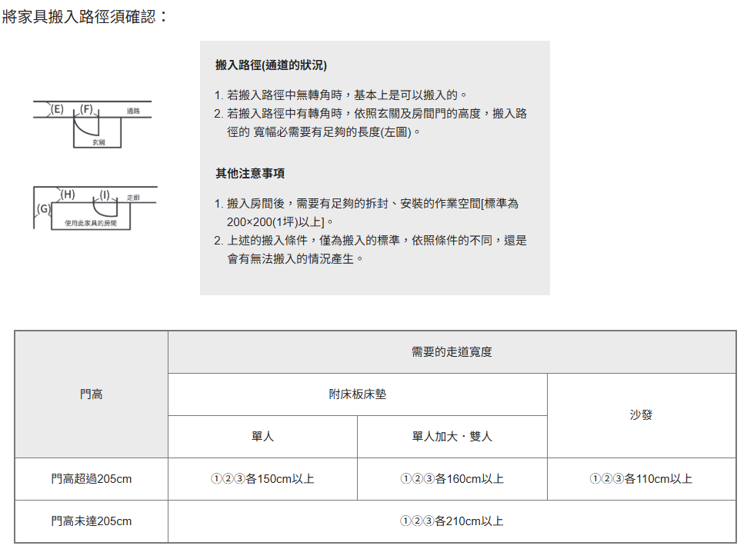
配送服務說明 | 完成訂購當日起開始計算，於1-2個工作天內(不含例假日)由專人與您電話聯繫約配，恕無法指定配送時間，請您留意來電通知。 ①配送前一天由物流公司以電話通知確切送貨時間。若配送日為週一，則提前於前週週六通知。 ②配送當日如遇物流士與您聯繫不上，導致無法於指定時間完成配送時，為考量後續其他顧客之權益，本公司將另行安排其他可配送日期，敬請理解。 ③取消或改期配送： (1) 已約定配送日期，如欲取消或改期配送，請於原配送日期五天前聯繫原購買門市。 (2) 若於原配送日五天內提出取消或改期，將依您提出需求日五天後，視本公司可配送日期重新為您安排。 ④配送時段： (1) 限定區域及屏東、宜蘭、花蓮、台東：依當地運輸配送路線安排，恕無法指定配送時段。 (2) 限定區域及屏東、宜蘭、花蓮、台東以外：上午09:00~12:00、下午13:00~17:00、晚上18:00~21:00。 ⑤為確保配送商品品質，部份商品於出貨前進行拆箱檢品作業，非原包裝方式，敬請理解。 ⑥ 若因尺寸因素導致商品無法搬入配送地點，恕無提供吊車服務，僅能以退貨處理，並酌收作業處理費500元。 ⑦ 商品配送完成，如因顧客個人因素無法現場組裝，需本公司再次派員組裝，每趟酌收2,000元組裝服務費。 ⑧ 因門市倉儲空間限制，並考量搬運時人員與商品安全，訂購商品組裝後的長、寬、高三邊總和大於200公分者，恕不提供門市自取服務。 ※ 以上配送服務內容適用無印良品實體門市，無印良品網路門市之配送服務內容，請參考各網路商店說明。
貨物儲藏須知 | ① 自訂單結帳完成之發票日起算，如因顧客個人因素致本公司逾30日仍無法進行商品配送，該商品自逾期日之翌日(即第31日)起，每筆訂單每日計收200元倉儲費用。商品如因顧客個人因素致擺放過久而產生品質變異或損壞等風險由顧客自行負責。 ② 前述逾期配送之訂單，請顧客優先至門市繳清倉儲費用後，本公司方進行商品配送時間安排。 ③ 如顧客積欠之倉儲費用已達商品訂單金額時，經本公司通知顧客限期取回商品及繳清倉儲費用，顧客逾期仍不取回商品、繳清倉儲費用或無法通知者，則視同顧客拋棄商品，該商品將由本公司自行處置。 ④ 顧客結帳當日如無法提供完整配送資訊(配送日、配送地點)，應於結帳日後7日內主動提供完 整配送資訊，如顧客未主動提供，經公司通知顧客限期提供，仍未提供或無法通知者，視同顧客個人因素，致本公司無法進行商品配送時，該訂單比照本條①規則，自逾期日之翌日起，每筆訂單每日計收200元倉儲費用。商品如因顧客個人因素致擺放過久而產生品質變異或損壞等風險由顧客自行負責。
附加服務 舊家具回收 | (1) 僅提供配送地點之舊家具搬運回收服務，恕不提供現場拆卸處理，請務必事先拆卸、拆解，方能回收。 (2) 限回收搬運與購買家具相同用途與數量之家具，例如：購買1張沙發、僅可回收1張家中舊有 沙發。 (3) 請於購買門市簽定本公司之「舊家具回收同意書」，方能進行舊家具回收作業。 (4) 收費方式： 搬運回收至倉庫：1,000元/趟，已回收之舊家具恕不退回。 搬至住家樓下指定位置：100元/件，限搬運至配送地點之區域清潔隊指定回收位置。 ※如上述指定回收位置距離配送地址過遠，視現場狀況，無印良品保有搬運與否之最終決定權。 ※若您未聯絡區域清潔隊回收您的舊家具，違反廢棄物清理法遭民眾檢舉，概與台灣MUJI無涉。
附加服務 拆/組裝或防傾倒施工服務 | (1) 僅限拆/組裝台灣無印良品股份有限公司販售之家具商品。 (2) 恕不提供拆解後運送至其他門牌地址之服務。 (3) 同一門牌地址如有樓層搬運，費用依照【樓層搬運費】另計。 (4) 請於購買門市簽定本公司之「施工服務確認書」，方可施作。 (5) 收費方式： ■有新購家具配送、需求組裝既有家具或防傾倒施工服務，收取服務費：1,000元/趟 ■無新購家具配送、需求組裝既有家具或防傾倒施工服務，收取服務費：2,000元/趟
附加服務 回收包裝材服務 | (1) 於實體門市購買家具，可享回收包裝材服務。若您選擇回收包裝材，因商品已不是完整包裝，除商品本身瑕疵外，恕無法辦理退換貨。 (2) 購買商品如需組裝，您可選擇回收包裝材服務，配送時經由配送人員組裝完成後，可同時回收包裝材。 (3) 購買商品若未經由配送人員開箱組裝，為維護您的鑑賞期退換貨權益，恕不提供回收包裝材服務。 (4) 若您開箱發現商品瑕疵，請於收到商品十日內聯繫原購買門市辦理退換貨，並請保留商品送達時的原始包裝及配件，以維護您的退換貨權益。
家具配送區域說明 | 以下是限定宅配區域 新北市(平溪區、貢寮區、烏來區、坪林區、雙溪區) 桃園市(復興區) 宜蘭縣(南澳鄉、大同鄉) 新竹縣(尖石鄉、五峰鄉、橫山鄉) 苗栗縣(南庄鄉、泰安鄉) 台中市(和平區) 南投縣(仁愛鄉、信義鄉) 花蓮縣(玉里鎮、豐濱鄉、富里鄉、 秀林鄉、萬榮鄉、卓溪鄉) 嘉義縣(阿里山鄉、大埔鄉) 台南市(南化區、楠西區) 高雄區(桃源區、茂林區、那瑪夏區、甲仙區、 六龜區、杉林區、內門區) 台東縣(長濱鄉、大武鄉、海端鄉、延平鄉、 金峰鄉、達仁鄉) 屏東縣(恆春鎮、枋山鄉、車城鄉、滿州鄉、 霧台鄉、泰武鄉、瑪家鄉、來義鄉、春日鄉、 獅子鄉、牡丹鄉、三地門鄉) *離島地區不提供配送服務，請見諒。 | 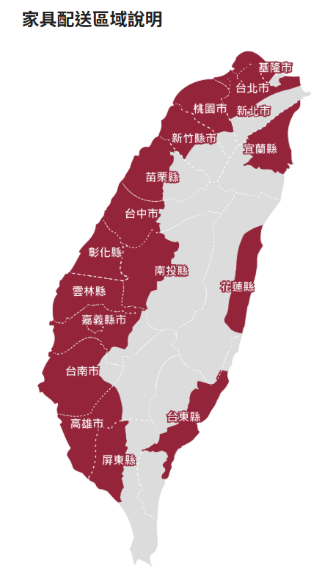
海外訂貨須知 | 海外端運費由本公司吸收。島內運費及組裝費同一般商品，收費方式比照前述購買須知內的運費及組裝費計算。 貨物出港~抵達台灣後，含通關運輸等作業約需45~60天(不含例假日)，如遇缺貨等因素，將會延後到貨。 本公司於確認商品可供配送後，將由原購買門市人員與您聯繫安排配送日期。 海外訂貨僅接受限定家具品項，詳細內容請洽門市人員。
運費計算 | ① 定義： 以單一次配送、單一門牌地址所收取的費用。 ② 適用商品： 全品項皆可合併計算，僅以家具類商品作為配送對象， 服飾類、織品、電器、餐具、家用品、文具用品、美容保養用品等，皆無法一併配送。 ③ 計算方式： (1) 以商品折扣後金額計算，非家具類商品可合併加總計算，但不與家具一併配送： ．金額未滿1萬元者收費500元 ．1萬元(含)以上未滿2萬元者收費1,000元 ．2萬元(含)以上未滿3萬元者收費1,500元 ．3萬元(含)以上免運費。 (2) 若購買商品為家具展示品，比照上述規則計算運費。
家具保固服務說明 | ①於本公司所經營之各實體門市及電子商務商店所購買之大型家具商品，享有保固服務。 ②以保證書所載之配送日起算三年為保固期限，您應出示蓋有本公司店章之商品訂購單(暨保證書)始得享有保固服務。 ③保固服務內容僅限於台灣本島境內作業，詳細保固條件可參閱家具使用暨家具服務說明書及本公司官網（http://www.muji.com/tw/）。 ④於保固期限內若商品發生使用問題，請撥打客服專線0800-50-51-51或至本公司官網（http://www.muji.com/tw/）聯絡我們，本公司將為您進行相關服務。 ⑤商品保固權益僅限於原始購買人，商品訂購單(暨保證書)不得轉讓。 ⑥展示商品恕無法提供保固服務。
無印良品甲醛對策訊息 | 使用甲醛含量極低的原料。 不僅使用甲醛釋放量較少的原料，更積極採用無甲醛・低甲醛的接着劑與塗料。 自產地至到達顧客手中，全程使用游離甲醛吸附紙。 商品由產地包裝後至送達顧客中間，為甲醛釋放高峰期，容易因狹窄的包裝空間使甲醛無法順利消散，而再度吸附於材料上。因此，為求降低上述現象發生，於木製家具包裝內放置游離甲醛吸附紙(※2)盡可能地吸附・分解材料中所含甲醛，降低商品送顧客住處時所含的甲醛濃度。 由2004年3月開始利用大型密室法，進行實際測量。 無印良品採用最符合實際現況的新測定法(大型密室 法※3)。今後仍將繼續致力於降低家具甲醛。 甲醛釋放量實測值 商品名 釋放量 商品名 釋放量 白蠟木床架/雙人 0.03ppm 寬把沙發(本體)/2人座 0.02ppm 白蠟木雙版餐具櫃/附推車/原色 0.01ppm未滿 附床板獨立筒床墊/雙人 0.06ppm 自由組合層架/胡桃木/5層/基本組 0.01ppm未滿 積層合板桌/白蠟木/140 0.03ppm ※2 甲醛吸附紙:與AISIN精機(株)共同開發 ※3 大型密室法:將家具放入測定用房間內測定甲醛釋出濃度
居家甲醛對策 | 保持室內空氣流通 甲醛會緩慢地釋放於空氣中，因此平時就需保持室內空氣流通。尤其新居落成時，請盡量將窗子開到最大，以利通風透氣。由於室內溫度・溼度升高時，會大量釋放甲醛，在夏季或梅雨季節，室內經常長時間處於密閉狀態，請特別謹慎注意。此外，若內有數個窗戶時，建議保持至少2扇窗的通風。 建議使用收納家具用游離甲醛吸附紙 可吸附・分解櫃子抽屜・餐具櫃等密閉空間內的甲醛或其它乙醛類化學物質所產生的惡臭。甲醛會長期少量緩慢地不斷釋放，建議持續使用。 | 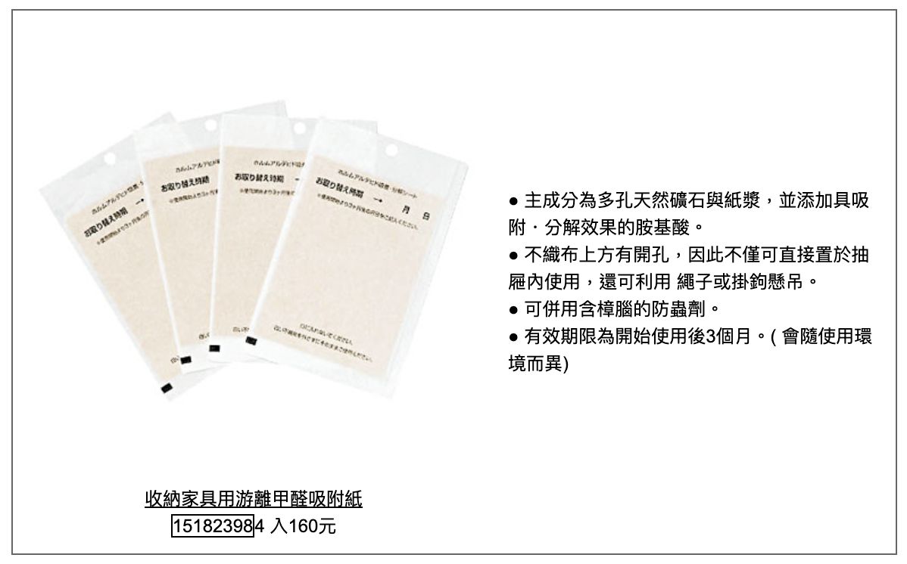

15.禮物包裝服務
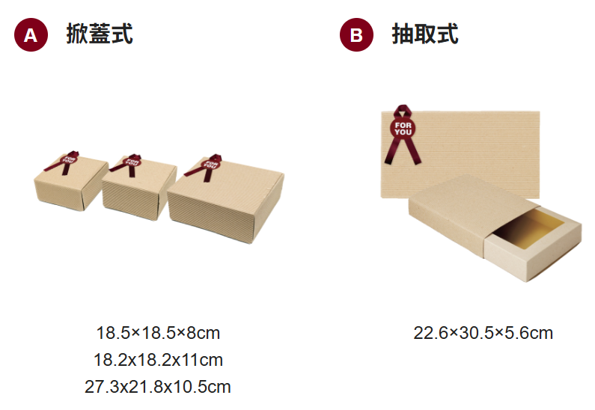
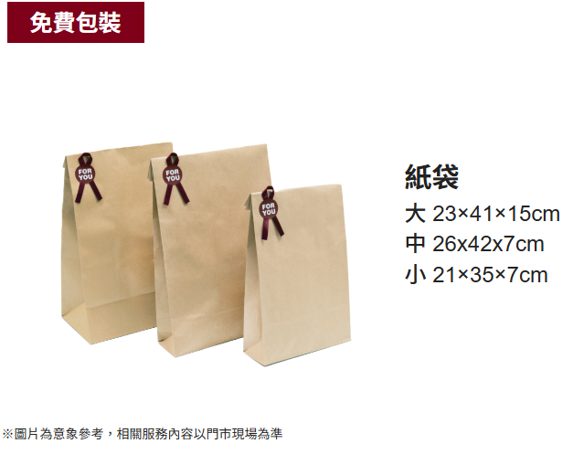
當您於無印良品實體門市購買商品時，如有禮物包裝需求，可於結帳時提出，我們將協助您進行免費包裝。 如您需要禮盒包裝，另有禮盒包裝付費服務可作選擇。
禮盒包裝 30 元
掀蓋式 18.5×18.5×8cm / 18.2x18.2x11cm / 27.3x21.8x10.5cm
抽取式 22.6×30.5×5.6cm

免費包裝 紙袋
大 23×41×15cm
中 26x42x7cm
小 21×35×7cm

